PD
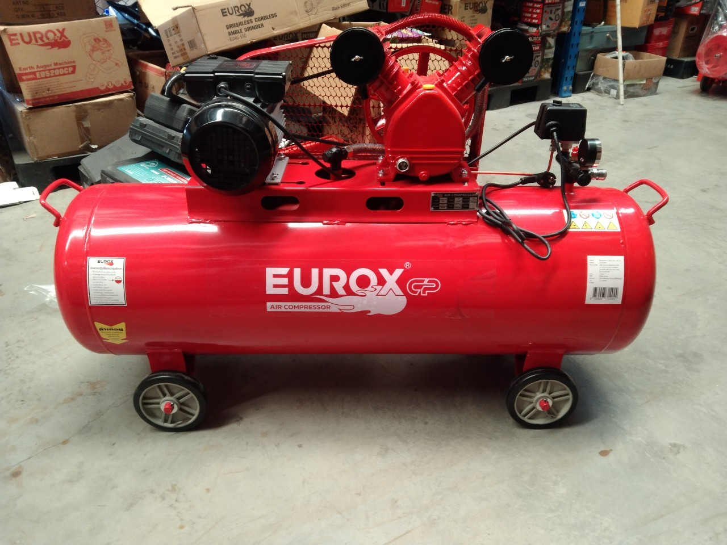
เลขที่ SKU : 05-015-266 วันที่ : 22/11/2023
1. ข้อมูลสินค้า |  |  |  | รูปสินค้า
ประเภท (กลุ่มหลัก) |  | ประเภท (กลุ่มรอง)
ชื่อภาษาไทย | ปั๊มลมสายพาน EUROX 3HP 100L CP II | ชื่อภาษาอังกฤษ
รหัสสินค้า | 05-015-266 | Barcode | 8859007714340
สถานะสินค้า | N | รหัสทีมขาย
รุ่น (Model) |  | ยี่ห้อ
สีตัวสินค้า | แดง - ดำ | สีของบรรจุภัณฑ์ | น้ำตาล
ทำจากวัสดุ | เหล็ก | ประเทศผู้ผลิต | PRC


2. คุณสมบัติ
กำลังมอเตอร์ | 2,200 W. (3HP) | แรงดันลมสูงสุด | 115 PSI (8 Bar) | รูปบรรจุภัณฑ์
อัตราการผลิต | 170 ลิตร/นาที 6 CFM | ถังปั๊มลม | 100 ลิตร
สายไฟ | 1.3 ม.

3. รายละเอียดบรรจุภัณฑ์
ขนาดสินค้า (ซม.) | 110x36x74.5 (ไม่รวมบรรจุภัณฑ์) | น้ำหนักสินค้า (กก.) | 26 (ไม่รวมบรรจุภัณฑ์)
ขนาดกล่อง 1 (ซม.) | 120x42.5x78 | ขนาดบรรจุ (กล่อง) | 1 PCS
ขนาดกล่อง 2 (ซม.)
 |  | น้ำหนักรวมสินค้า (กก.) | 26.42
บาร์โค้ดกล่อง | 8859007714340 | ขนาดลัง (ซม.) | xx
ขนาดบรรจุ (ลัง) |  | น้ำหนักลังรวมสินค้า (กก.) |  | อุปกรณ์ภายในกล่อง

4. อุปกรณ์ภายในกล่อง
- คู่มือการใช้งาน - ใบรับประกัน 1 ปี - กรองอากาศ

5. วิธีการใช้งาน
ใช้สำหรับผลิตแรงดันลม

6. จุดเด่น จุดขาย ของสินค้า
- ปั๊มลมให้กำลังมีประสิทธิ์ภาพสูง - ความแข็งแรง ทนทาน มีอายุการใช้งานนาน - สามารถทำงานต่อเนื่องได้เป็นระยะเวลานาน - กำลังมอเตอร์ ทำงานได้ประสิทธิภาพสูง - มีระบบควบคุมอัตโนมัติ ในการ ตัด-ต่อ การทำงาน - มีตะแกรงเหล็ก ป้องกันอันตรายจากสายพาน
 |  |  |  | รูปลังสินค้า
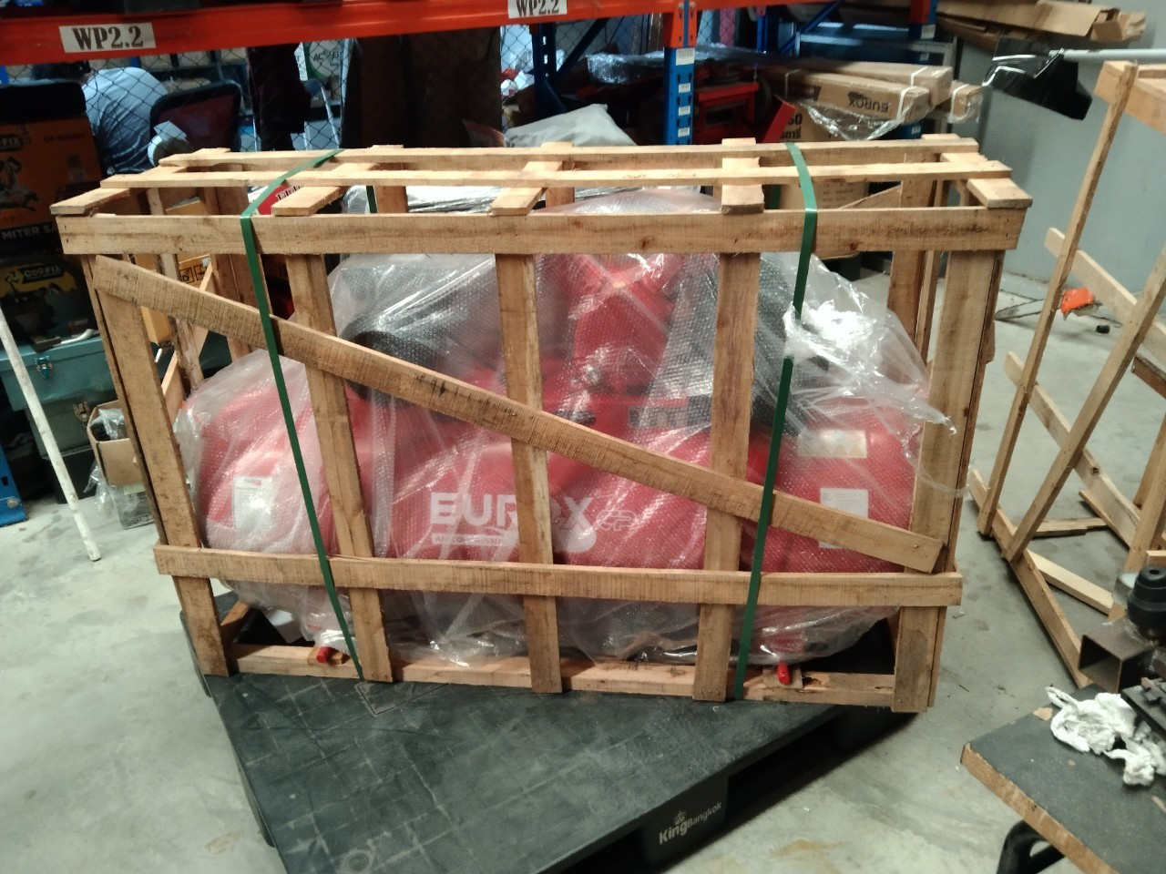
7. การรับประกัน
ระยะเวลารับประกัน (เดือน) | 12 ระบุ
ประเภทการรับประกัน | ปั๊มลม
เงื่อนไขการรับประกัน | 1. บริษัทฯ จะบริการซ่อมและเปลี่ยนอะไหล่ โดยไม่คิดมูลค่าแก่สินค้าที่จัดจำหน่ายโดยบริษัทฯ ในกรณีที่ความเสียหายเกิดจากความผิดพลาดของโรงงานผู้ผลิต ภายในระยะเวลา 1 ปี(เฉพาะมอเตอร์) นับจากวันที่ซื้อ (ทั้งนี้ดูจากใบเสร็จรับเงินของทางร้านค้าที่สั่งซื้อและใบรับประกัน) 2. การรับประกันนี้ไม่รวมการชำรุดของวัสดุสิ้นเปลือง อุปกรณ์เสริม และของแถมในชุด 3.การรับประกันจะสิ้นสุดลงจากการใช้ผิดประเถท เช่น ถอด ซ่อม ดัดแปลง แก้ไข เปลี่ยนสภาพไปจากเดิม โดยบุคคลภายนอก ชำรุดจากอุบัติเหตุ การขนส่ง อัคคีภัย ภัยธรรมชาติ ความแปรปรวนของระบบกระแสไฟฟ้า เครื่องปั่นไฟหรือการดูแลรักษาไม่ถูกต้องตามที่ระบุไว้ในคู่มือ 4.การรับประกันนี้ไม่รวมถึงค่าขนส่ง หากต้องการให้ บริษัทฯ บริการถึงสถานที่จะมีค่าใช้จ่าย ใบรับประกันนี้ใช้ได้เฉพาะเครื่องที่มีเบอร์เครื่องตรงกันเท่านั้น ไม่สามารถโอนให้ผู้อื่นได้ หากใบรับประกันหาย บริษัทฯ ขอสงวนสิทธิ์ในการไม่ออกใบรับประกันใหม่ในทุกกรณี

8. ข้อมูล สคบ.
ชื่อสินค้า | ปั๊มลมสายพาน EUROX 3HP 100L CP II
ผลิตจากประเทศ | PRC
จัดจำหน่ายโดย | บริษัท คิงบางกอก อินเตอร์เทรด จำกัด
 | 541,543,545 ซอย 39/1 แขวงท่าแร้ง เขตบางเขน กรุงเทพมหานคร 10220 |  |  | รูป Barcode
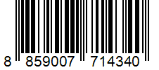
 | เลขประจำตัวผู้เสียภาษี: 0105545012035 สำนักงานใหญ่ | โทรศัพท์: 02-509-3850 | โทรสาร: 02-509-3856
บรรจุ | 1 ตัว/ลัง
วิธีการใช้ | ใช้สำหรับผลิตแรงดันลม
คำเตือน | ขณะใช้งานหรือเลิกใช้งาน ควรเก็บอุปกรณ์ให้พ้นมือเด็กเพื่อความปลอดภัย
ราคา | ระบุ ณ จุดขาย
วันที่ผลิต

9. ข้อควรระวัง
คำเตือน | ขณะใช้งานหรือเลิกใช้งาน ควรเก็บอุปกรณ์ให้พ้นมือเด็กเพื่อความปลอดภัย
ข้อแนะนำในการใช้งาน | ห้ามใช้ลมเกิน 8 บาร์

